Munka1
Készülék szám: | Projekt: | Raktár/polc: | Kép

 |  |  |  |  |  | A piros színnel jelölt készülék lapokat nem lehet módosítani!!!
1 | A: -4961_061 | 14 |  | 400x400x40
 | B: -4969_072_073 |  |  |  |  | A zöld színnel jelölt jelenleg módosítás alatt van.
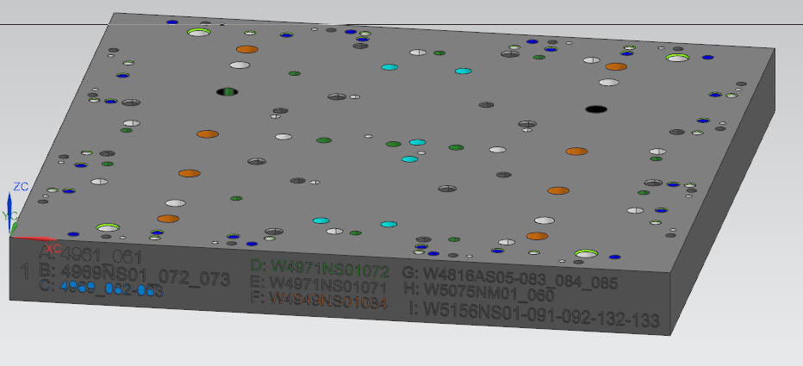
 | C: -4969_062_063
 | D: -4971_072
 | E: -4971_071
 | F: -4949-084_086 , 4950-084_086
 | G: -4816AS05_083-084-285
 | H: -5075NM01_060
 | I: -5156NS01-091-092-132-133

2 | A: -4950NS01_4949NS01_093-094-097 | 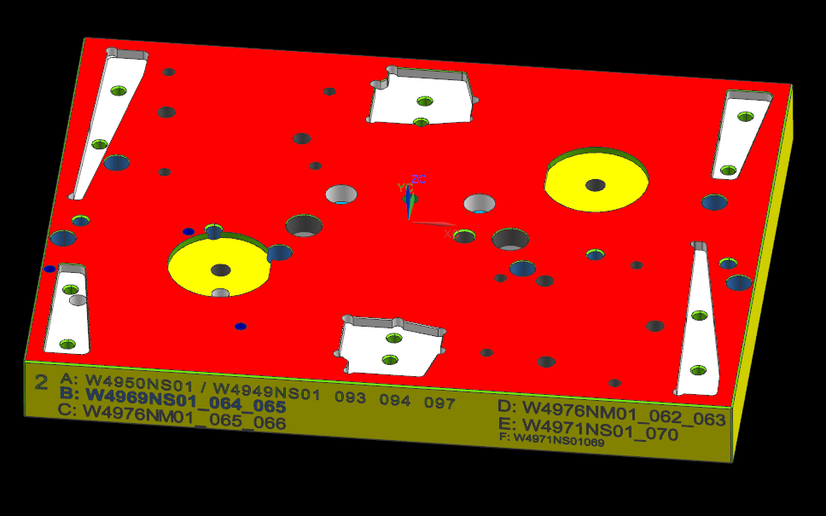 14 |  | 400x300x40
 | B: -4969NS01_064_065
 | C: -4976NM01_065_066
 | D: -4976NM01_062_063
 | E: -4971NS01_70
 | F: -4971NS01_069
 | G: 4976AM02-062-063

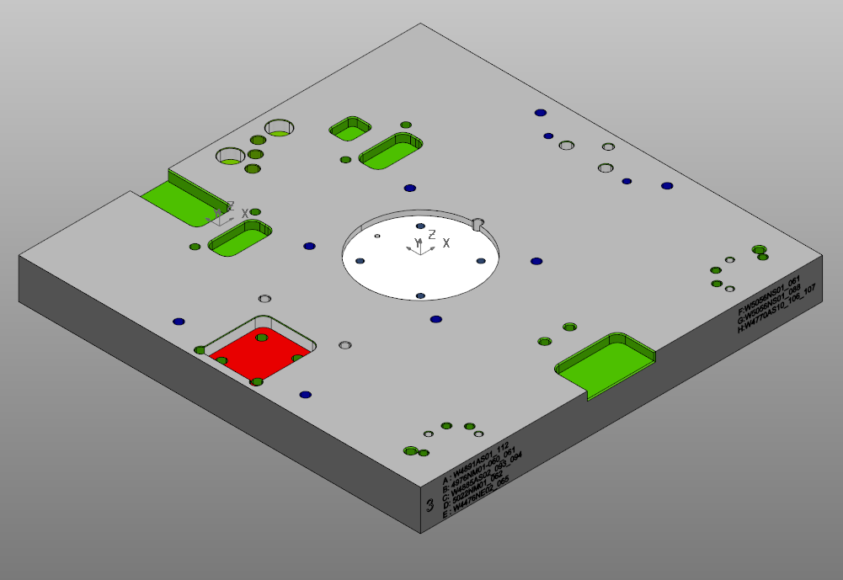
3 | A: -4891AS01_112 | 15 |  | 400x400x40
 | B: -4976NM01-060_061
 | C: -4885AS02_093_094
 | D: -5022NM02_062
 | E: -4476NE02_065
 | F: -5056NS01_061
 | G: -5056NS01_088
 | H: -4770AS10_106_107
 | I: -5183NS01_081 KB
 | J: -5223NS01_081 KB

4 | A: -4949-50NS01_098_099 | 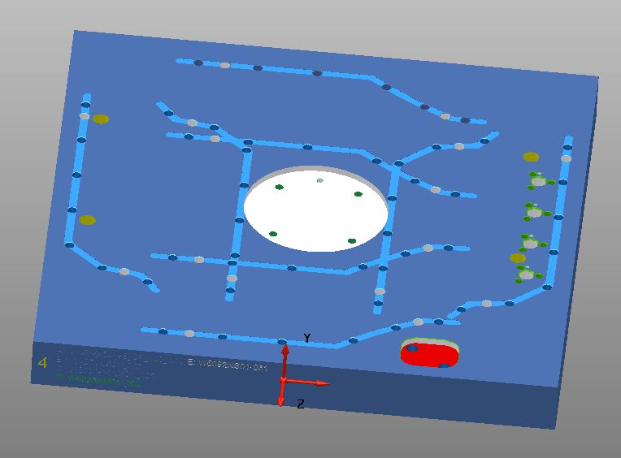 15 |  | 400x400x40
 | B: -4971NS01_073
 | C: -5013-14NS01_062
 | D_W5023NM01062
 | E: W5092NS01-061

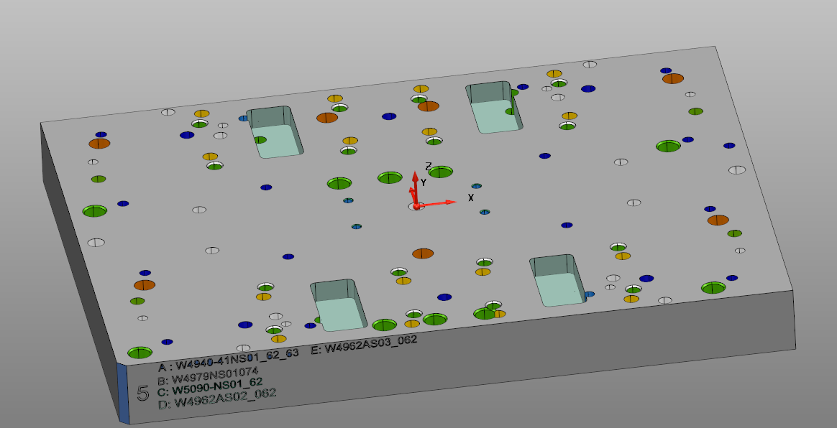
5 | A: -4940-41NS01_062_063 | 15 |  | 400x300x39,5 MODELL 04.23. KB
 | B: -4979NS01_074
 | Át lett köszörülve, lapvastagság változott! LV:39,5 mm

 | C: W5090-NS01_062
 | D: W4962AS02_062
 | E: W4962AS03_062

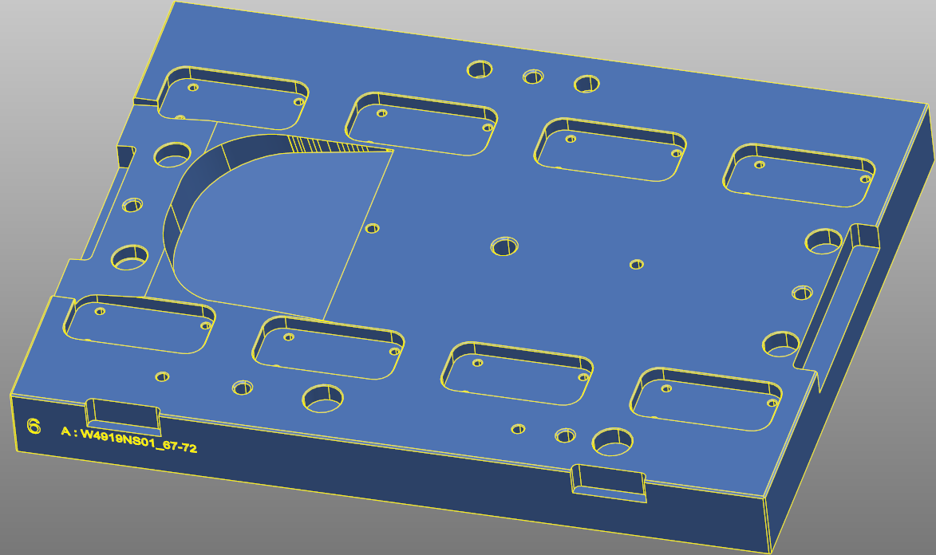
6 | A: -4919NS01_067-072 (Nem teljes! Krisztiánnal bescanneltetni!) | 15 |  | 400x300x40

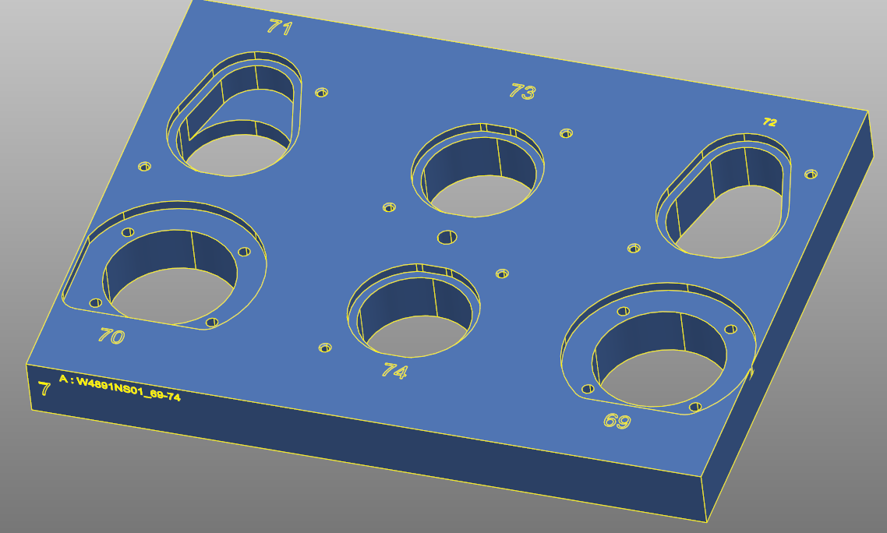
7 | A: -4891NS01_069-074 (Nem teljes! Krisztiánnal bescanneltetni!) | 16 |  | 400x300x36

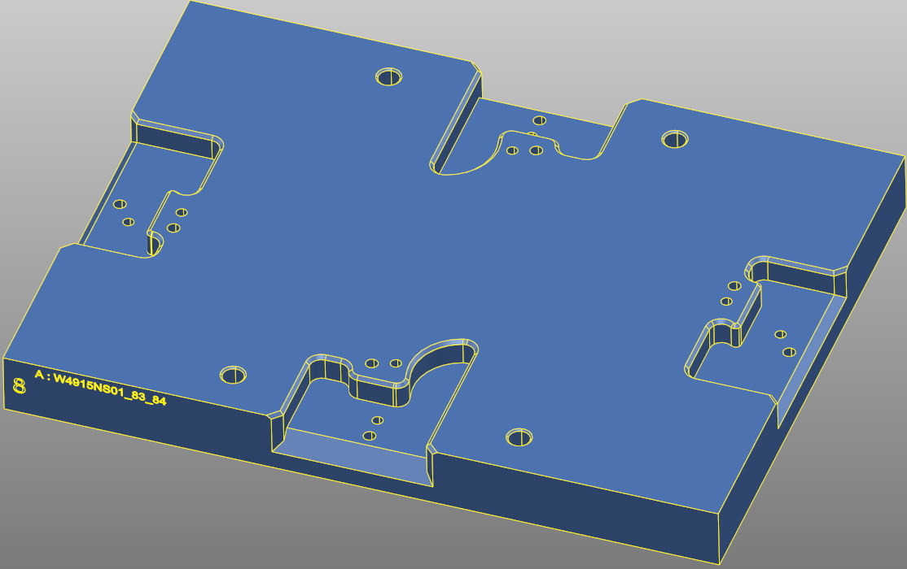
8 | A: -4915NS01_083_084 (Nem teljes! Krisztiánnal bescanneltetni!) | 16 |  | 400x300x36

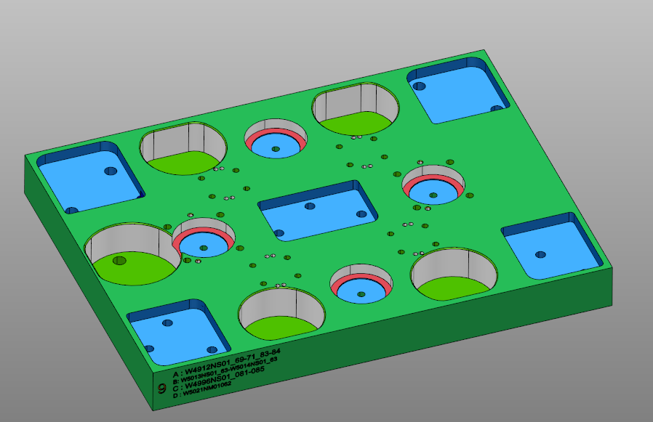
9 | A: -4912NS01_069-071_083-084 | 16 |  | 400x300x39,7
 | B: -5013NS01063_5014NS01063
 | C: -4996NS01_081-086
 | D: -W5021NM01_062
 | Át lett köszörülve, lapvastagság változott! LV:39,7 mm

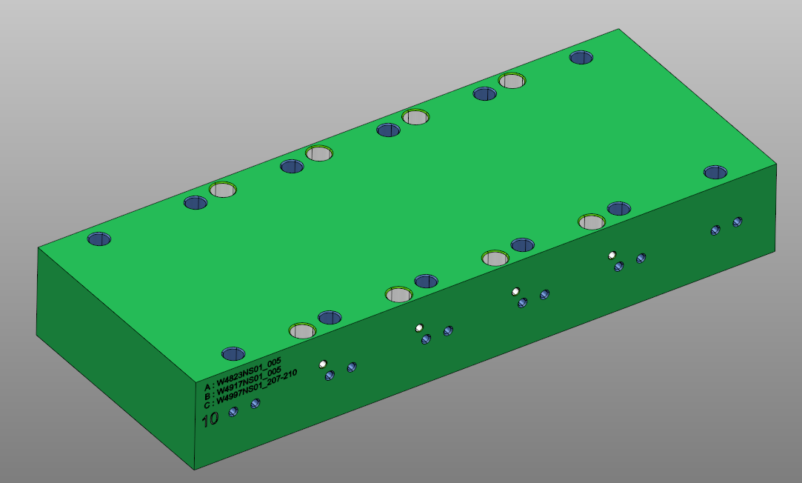
10 | A: -4823NS01_005 | 16 |  | 500x200x76
 | B: -4917NS01_005
 | C: -4997NS01_207-210
 | D: W5173NS01_210-211-213-233-234

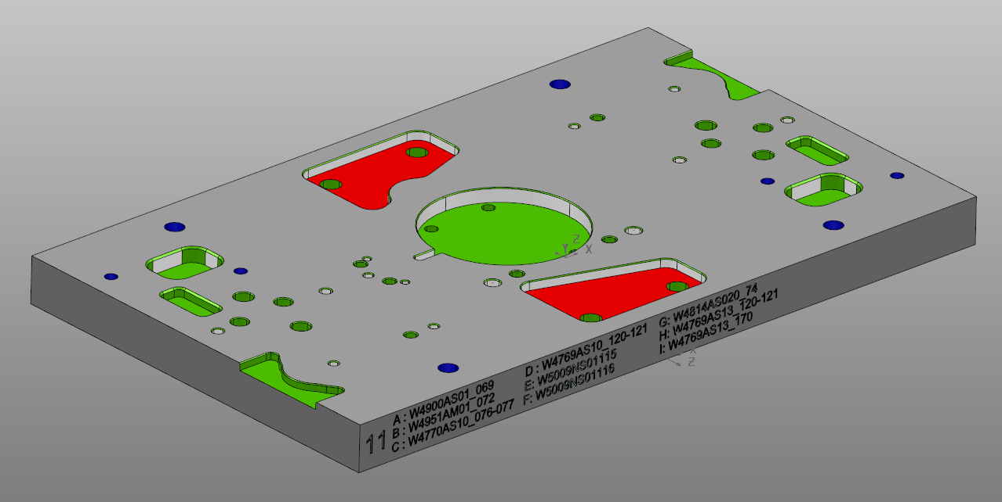
11 | A: 4900NS01_06 | 17 |  | 400x240x26
 | B: 4951AM01_72
 | C: 4770AS10_076-077
 | D: 4769AS10_120-121
 | E: W5009NS01_115
 | F: W5009NS01_116
 | G: W4814AS02_074
 | H: W4769AS13_120-121
 | I: W4769AS13_170

12 | A: -4950NS01_4949NS01_084-086-085 | 17 |  | 500x200x40
 | B: -4969-80-081
 | C: -4968NS01_162
 | D: -4968NS01_163

13 | A: -4892NS01_74-75_79 | 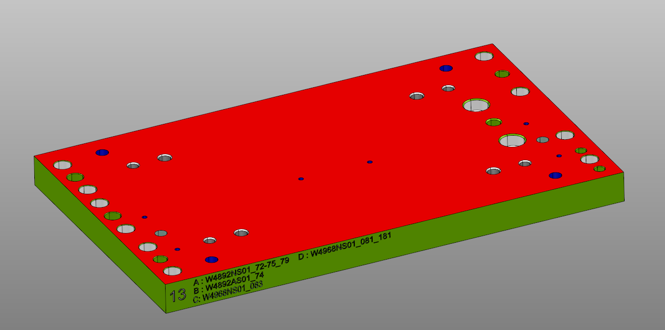 17 |  | 400x240x26
 | B: -4892AS01_74
 | C: -4968NS01_083 és 183
 | D: -4968NS01_81-181
 | E: -4993OS02_063-064

 |  |  |  | Zárolva: 2024.01.17.

14 | A: 4915NS01_087(Nem teljes! Krisztiánnal bescanneltetni!) | 17 |  | 400x240x30,4
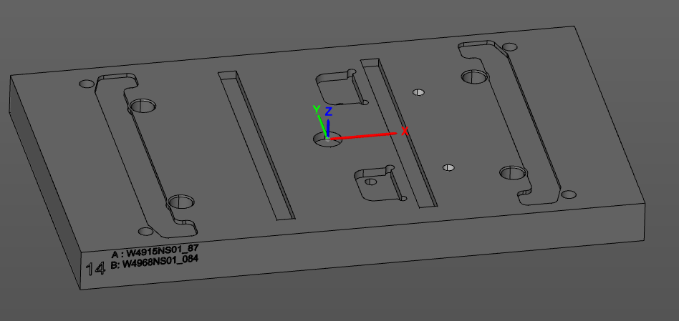
 | B: 4968NS01_084

 |  |  |  | a modell nem pontos, a középső két hosszanti horony javításra szorul, bemérés után

15 | Jatagán Készülék | 19 |  | 514x170x30
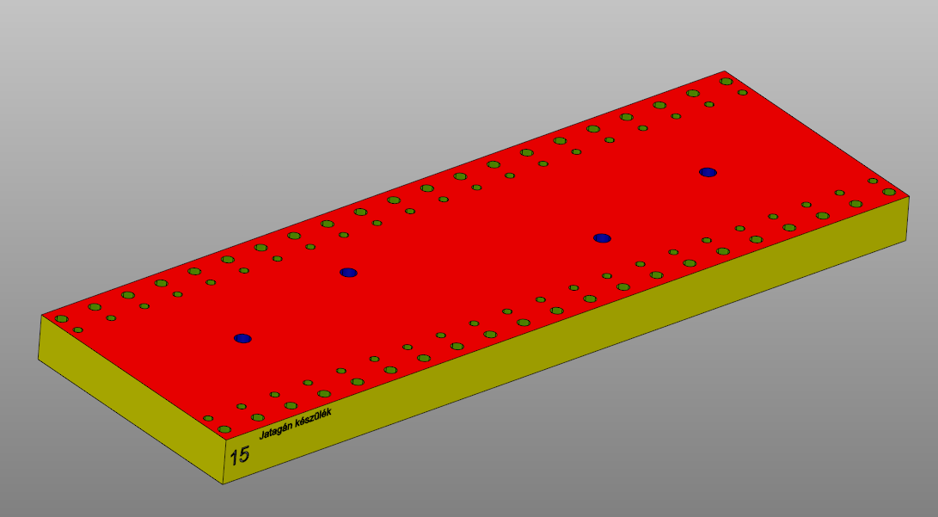

16 | TRIMILL FCS lap | Trimill |  | 896x250x64

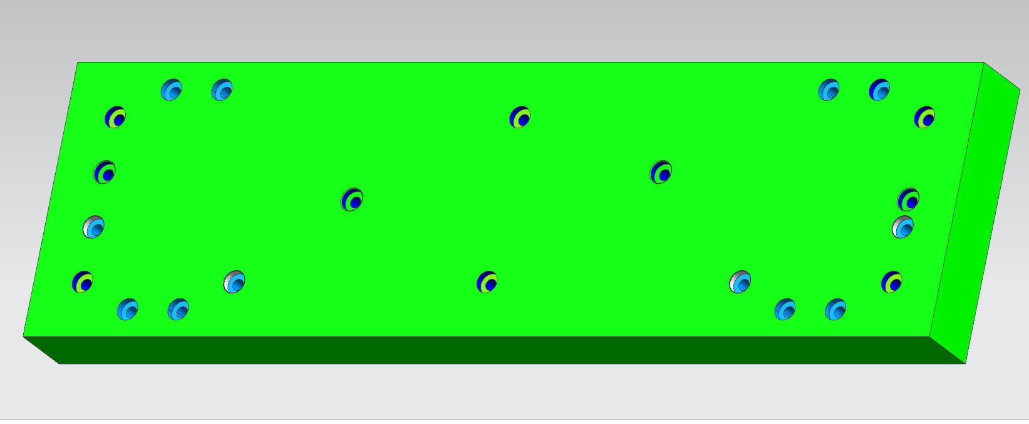
 | 4969-010 (nincs gravir)

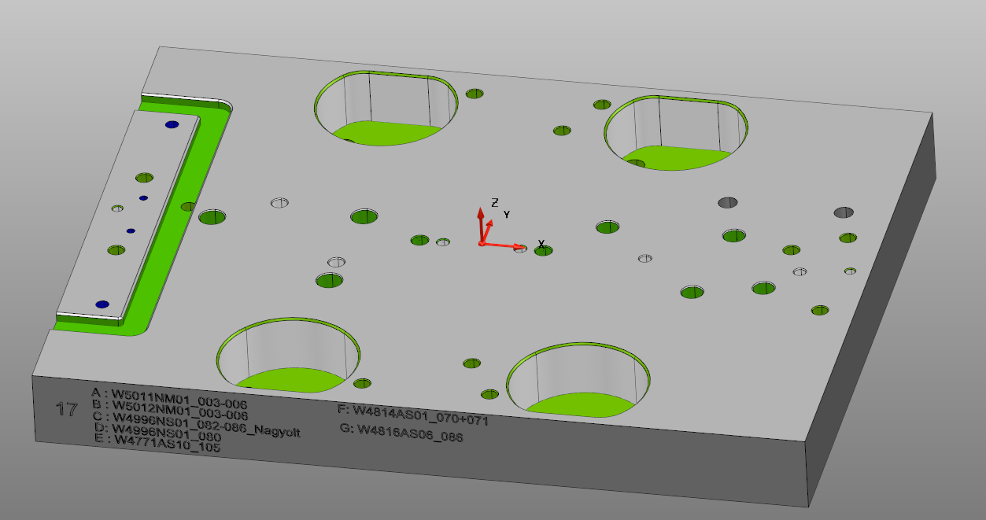
17 | A: -5011NM01_003-006 | 19 |  | 400x300x40
 | B: -5012NM01_003-006
 | C: -4996NS01_082-086_nagyolt
 | D: 4996NS01_080
 | E : 4771AS10_105
 | F_W4814AS01070-071
 | G_W4816AS06-086

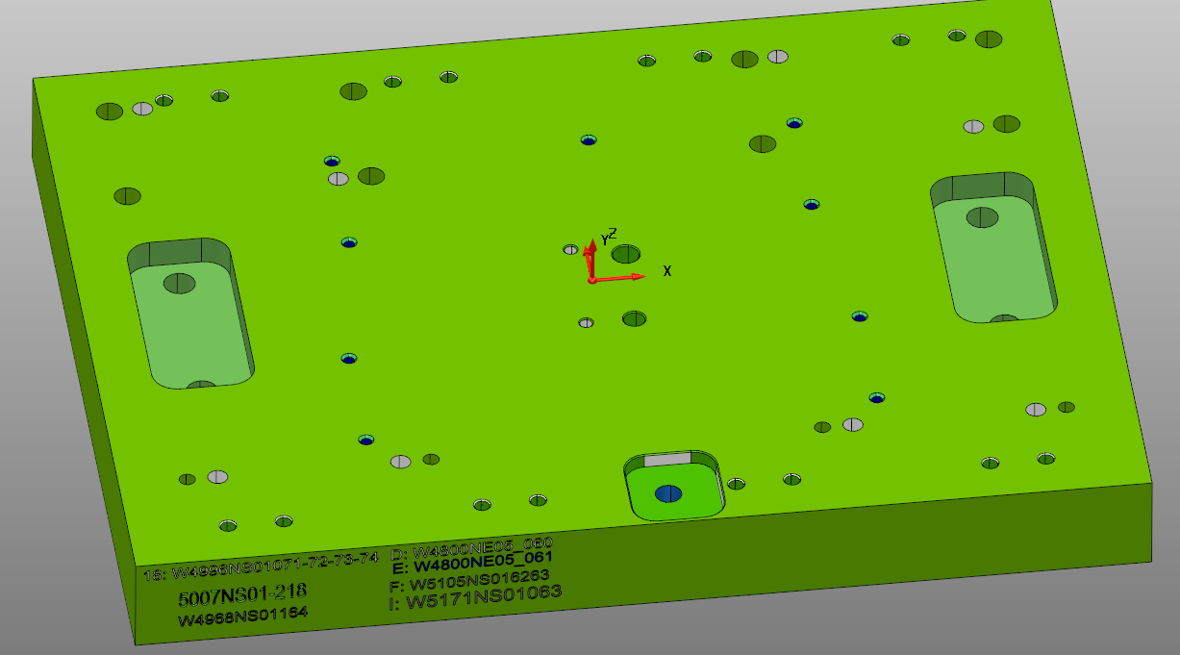
18 | A:-4996NS01071-72-73-74 | 20 |  | 400x300x40
 | B: 5007NS01-218
 | C:-4968NS01_164
 | D:-4800NE05_060
 | E:-4800NE05_061
 | F:-5104NS01_06263
 | I:-W5171NS01063

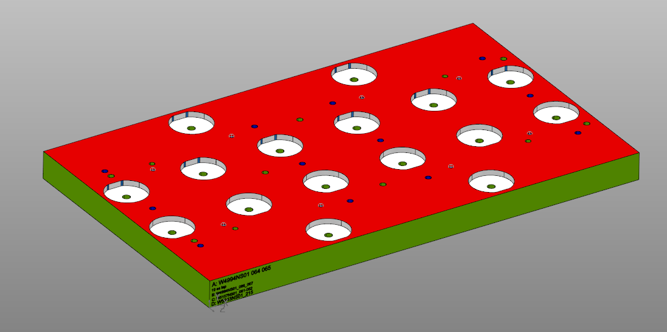
19 | A: -4994NS01_064_065 | 20 |  | 660x400x40
 | B:-4994NS01_066_067
 | C: 5157NS01_061-062
 | D: 5243NS01_215

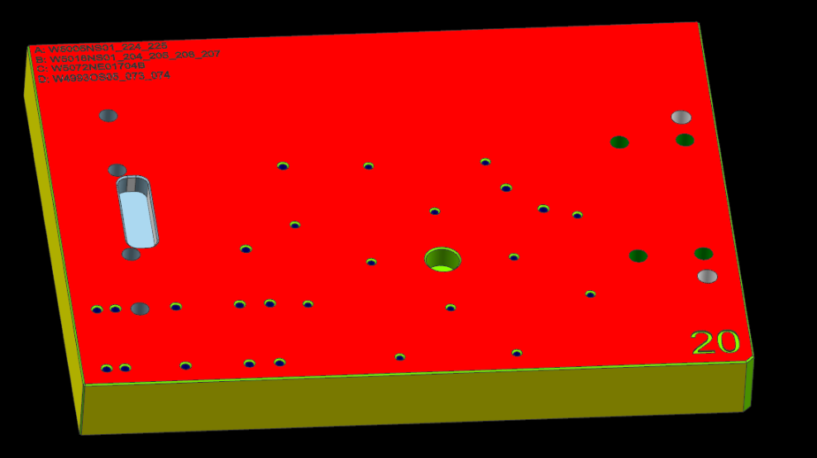
20 | A: W5005NS01224-225_B | 20 |  | 400x300x40
 | B: W5018NS01_204-205-206-207_B
 | C: W5072NE01704_C
 | D:W4993OS05_073_074
 | E: W4823AS01_004 / AS02
 | F: W5237NS01_069 KB
 | G_W5270NS01_062 KB

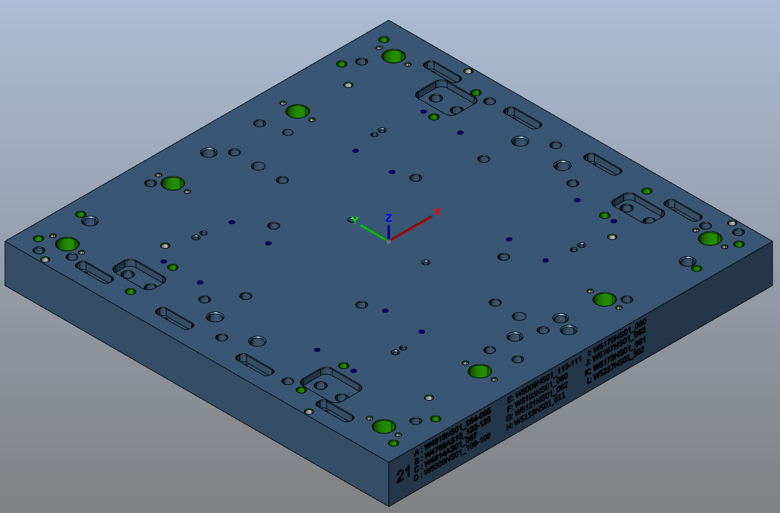
21 | A: -W4915NS01_064_065 | 20 |  | 400x400x40
 | B: -W4768AS10_122-125
 | C: -W4814AS01_067
 | D:_W5009NS108-109
 | E:_W5009NS01_110-111
 | F_W5103NS01_062
 | G: W5121NS01_062
 | H: W5159NS01_011
 | I_W5170NS01_060
 | J: -W5167NS01_062
 | K:-W5172NS01_061
 | L: W5237NS01_302 BSZ

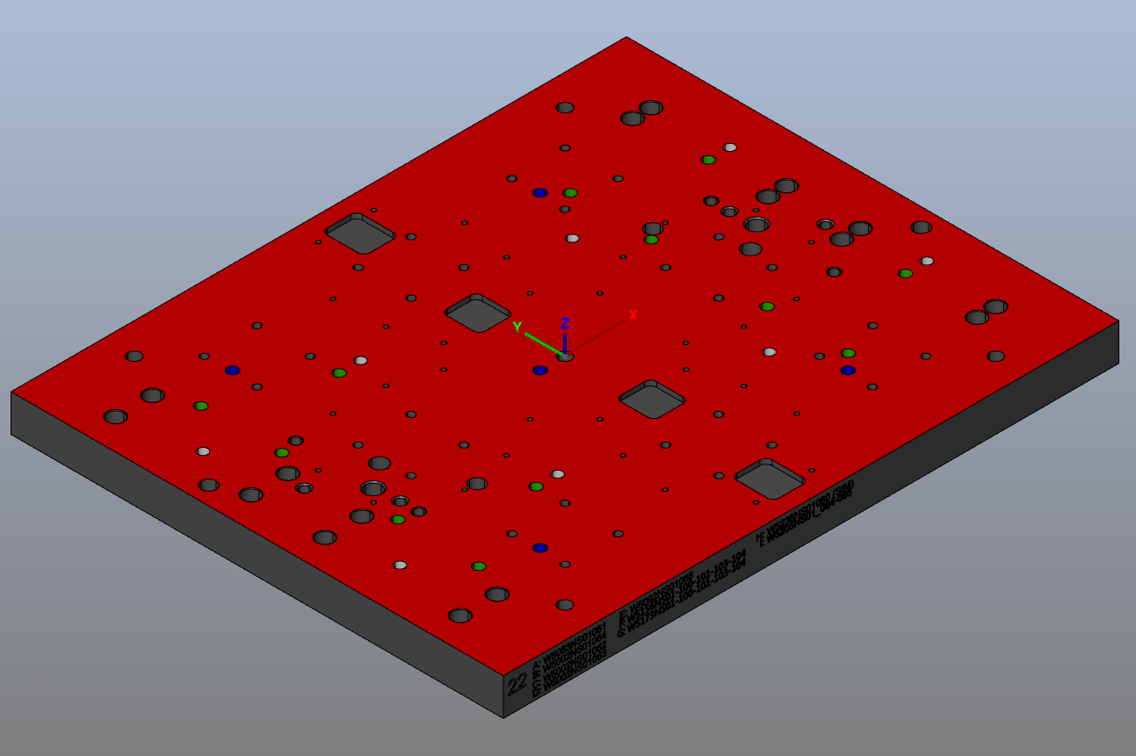
22 | A: W5063NS01_061 SZL | 21 |  | 500x400x30 | I poz gravírját rakd bele légy szíves, 105-s gépen hsználtam.
 | B: W5002NS01_064 KB
 | C: W5002NS01_062 KB
 | D: W5002NS01_063 KB
 | E: W5092NS01_068 KB
 | F: W5156NS01-100-101-103-104 BSZ
 | G: W5173NS01-100-101-103-104 BSZ
 | H_W5236NS01_060
 | I: W5205NS01_064-065

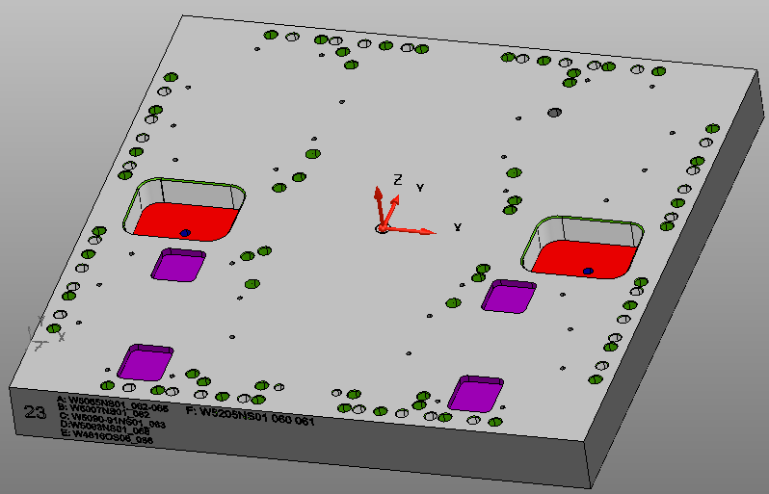
23 | A: W5055NS01_062-065 | 21 |  | 400x400x40
 | B: W5007NS01_082
 | C: W5090-91NS01_063
 | D: W5093NS01_068 KB
 | E: W4816OS06_086
 | F:W5205NS01_060_061

24 | A: W5055NS01_061 | 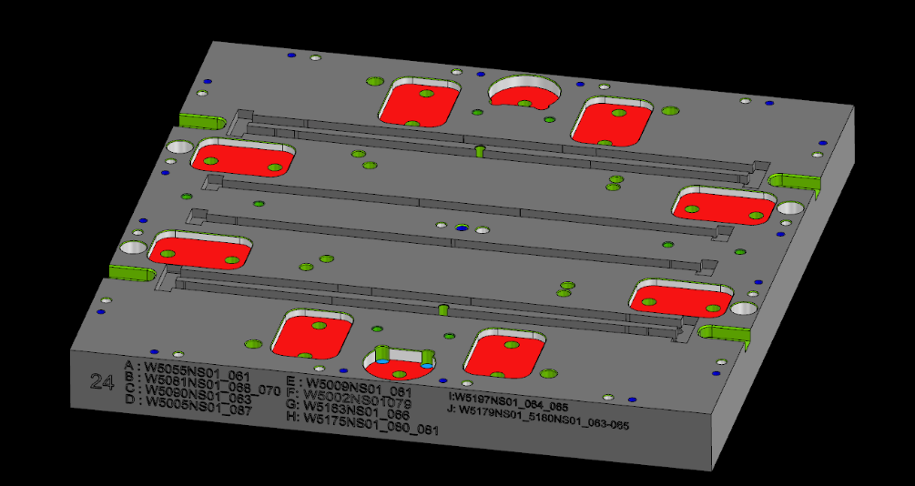 21 |  | 400x400x40
 | B: W5081NS01_068_070
 | C: W5090NS01_063
 | D: W5005NS01_087
 | E: W5009NS01_061
 | F: W5002NS01079
 | G: W5163NS01066
 | H: W5175NS01_080_081
 | I: W5197NS01_064_065
 | J:W5179NS01_093-065

25 | A: W5055NS01_060_070 | 21 |  | 225x95x34
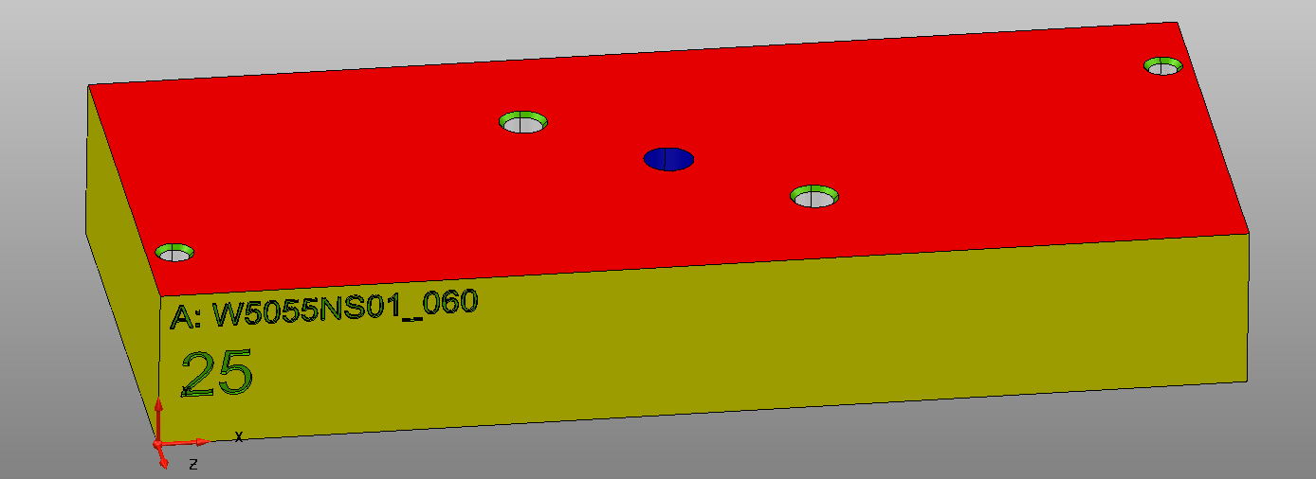

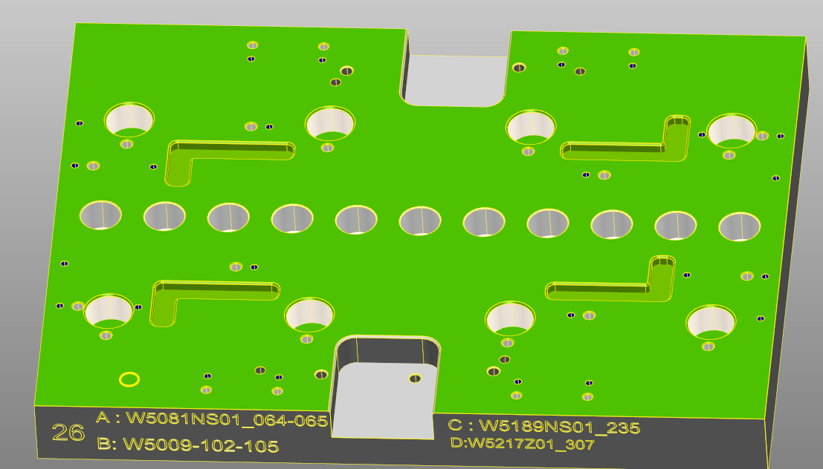
26 | A: W5081NS01_064-065 | 21 |  | 400x300x40
 | B: W5009-102-105
 | C: W5189NS01_235
 | D: W5217Z01_307

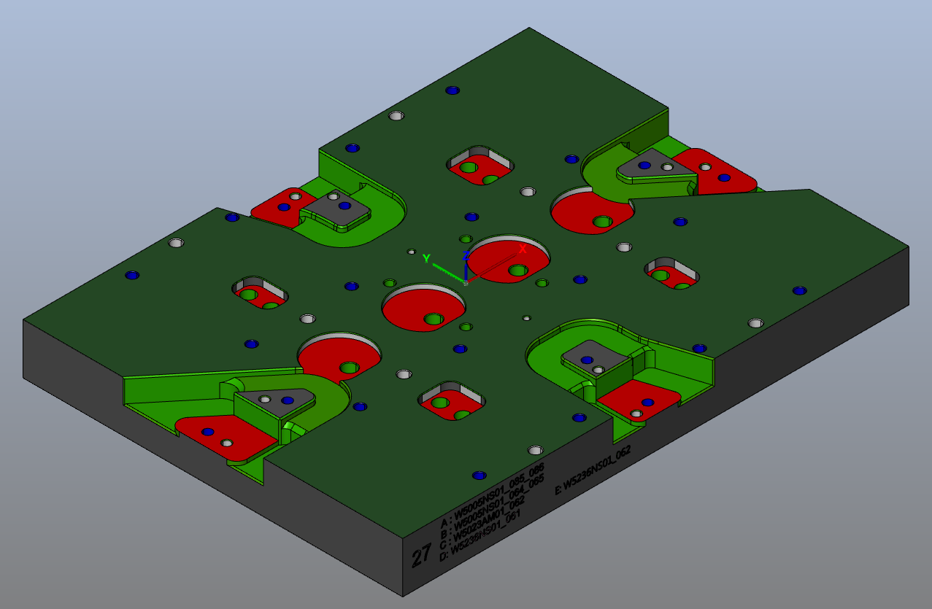
27 | A: W5005NS01_085-086 | 22 |  | 400x300x40
 | B: W5005NS01_064-065
 | C: W5023AM01_062
 | D: W5236NS01_061
 | E: W5236NS01_062

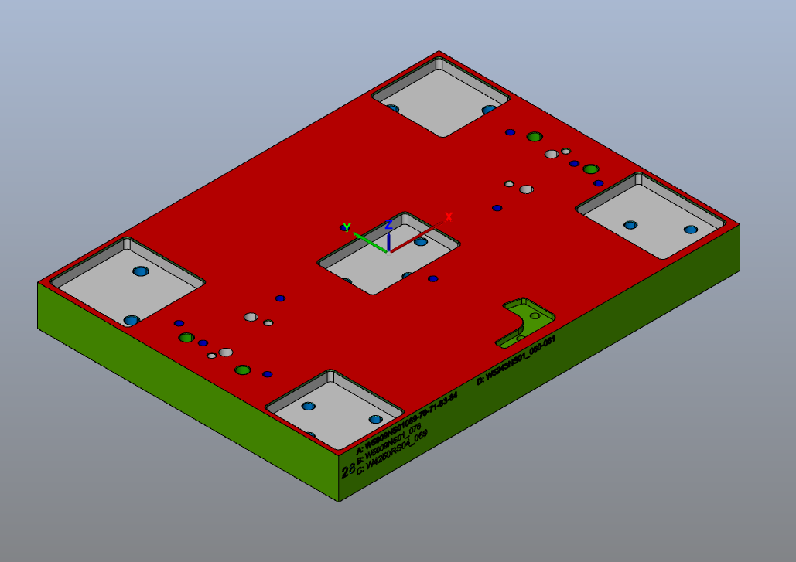
28 | A: W5009NS01_69-70-71-83-84 | 22 |  | 400*300x40
 | B: W5009-076
 | C: W4250RS04_069
 | D: W5243NS01_060-061

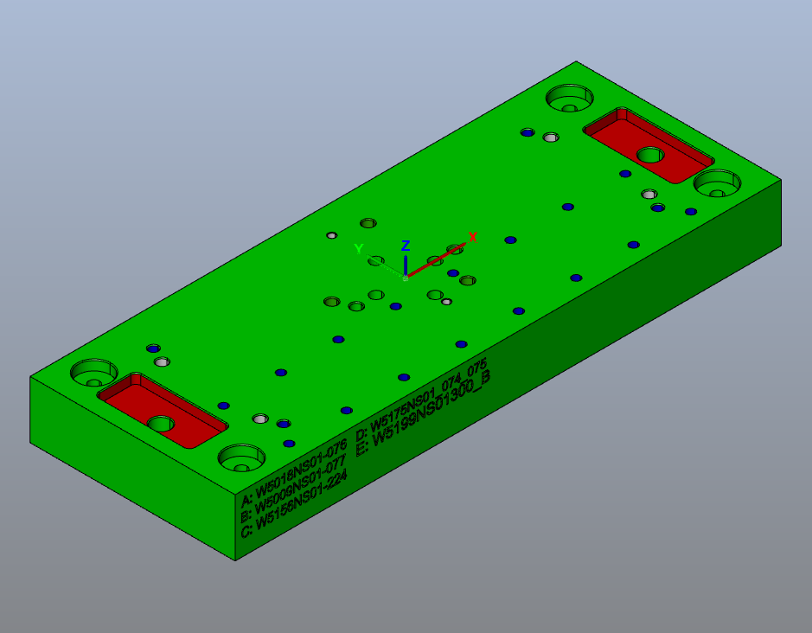
29 | A: W5018NS01-076 | 25
 | B: W5009NS01-077
 | C: W5156NS01-224 |  |  | 333x125x35
 | D: W5175NS01_074_075
 | E: W5199NS01300_B

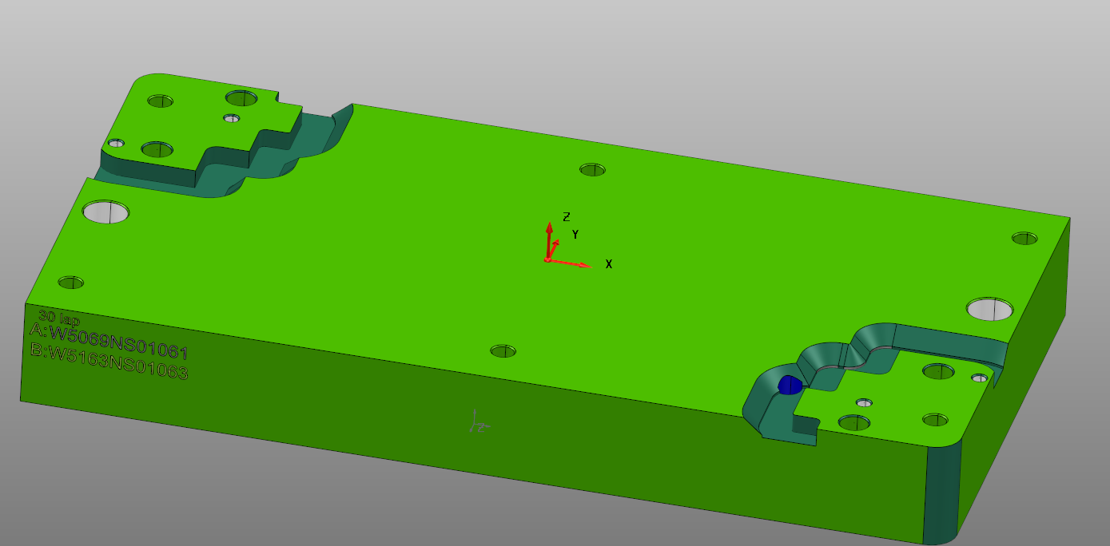
30 | A: W5069NS01-061 | 25
 | B: W5163NS01-063

 |  |  |  | 340x175x40

31 | A: W5175NS01_062-063 | 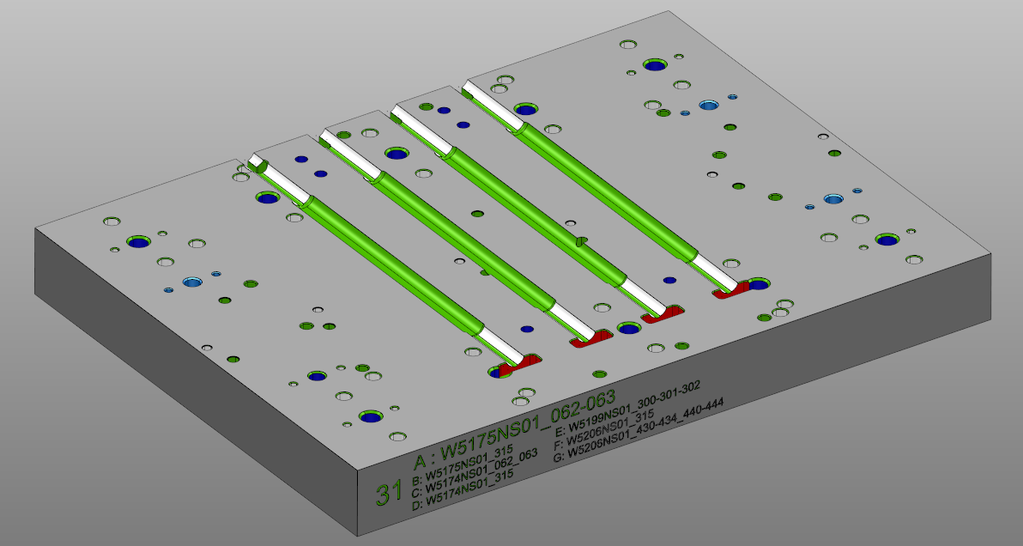
 | B: W5175NS01_315 |  |  | 400x300x40
 | C: W5174NS01_062-063
 | D: W5174NS01_315
 | E: W5199NS01_300-301-302
 | F: W5206NS01_315
 | G: W5206NS01_430-434_440-444

32 | A: W5175NS01_010-011 KB | TRIMILL
 |  |  |  | 1500x400x54
 |  |  |  | nem teljes, 5175-10 után visszamérünk

33 | A: W5202AS01_060_062 | 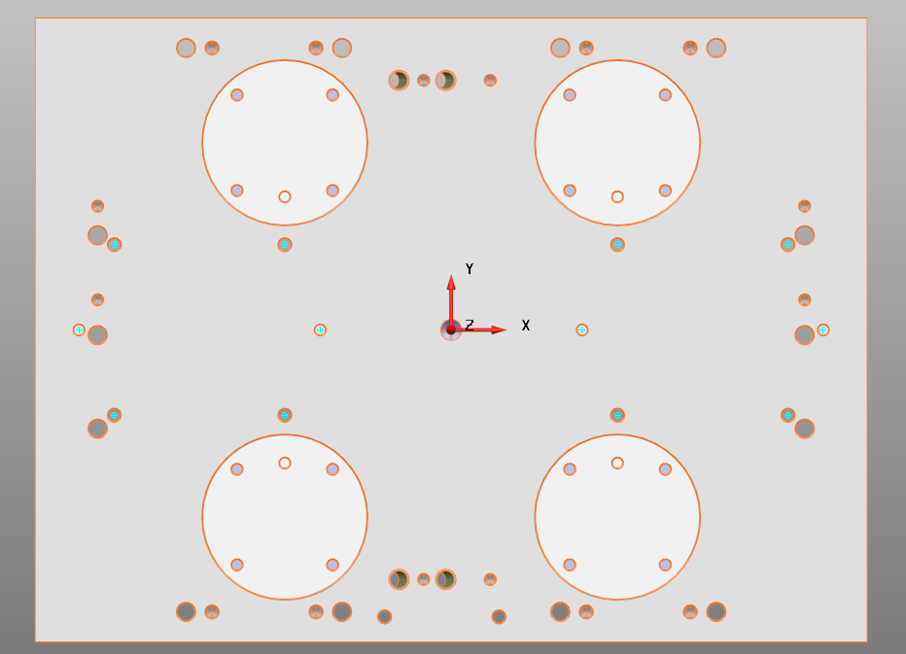
 | B: W5207NS01_063 |  |  | 400x300x40
 | C: W5199NS01_070
 | D: W4769AS11_161_162
 | E: W4769AS11_181_182
 | F: W4768AS11_127_128
 | G: W4768AS11_131_132
 | H: W5154OS05_064 |  |  | H: … irjátok bele 5 tengelyes gépen (DMU65-ön ment ez a felfogás)
 | I: W5266NS01_061

34 | A: W5175NS01-064-065 | 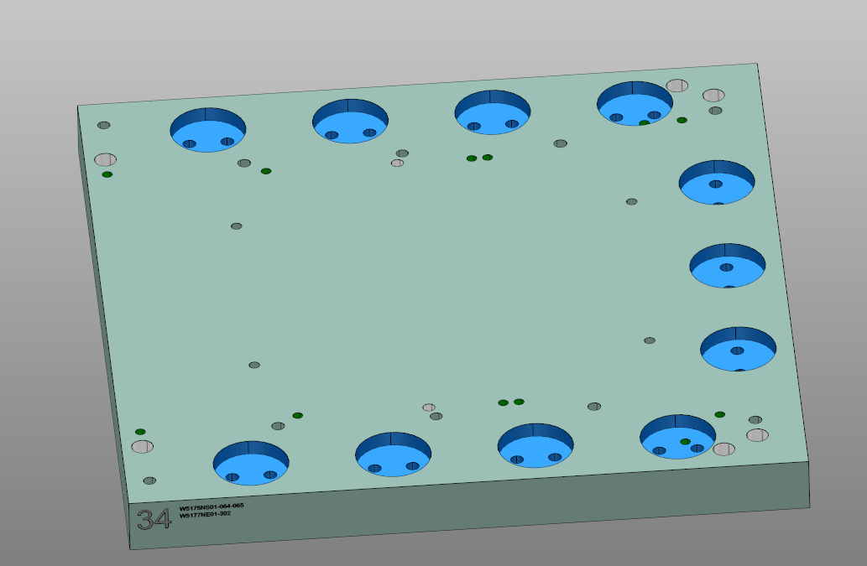
 | B_W5177NE01_302

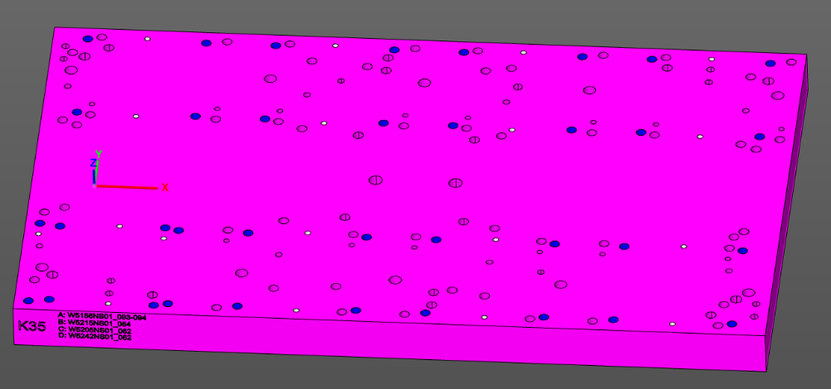
35 | A: W5175NS01-064-065
 | B_W5177NE01_302
 | C_W5205NS01_062
 | D_W5242NS01_062

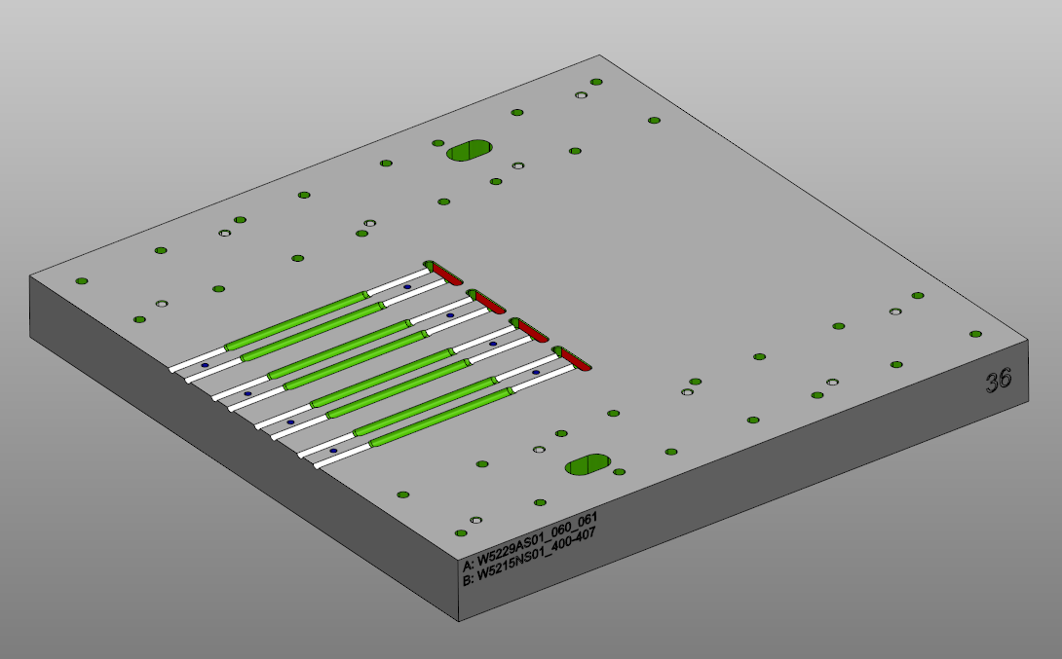
36 | A: W5229AS01_060_061
 | B: W5215NS01_400-401

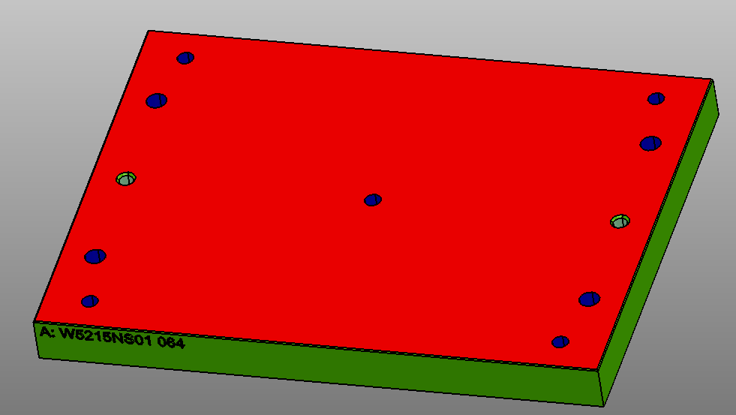
37 | A: W5215NS01_064

38 | A: W5249NS01_234-237 | 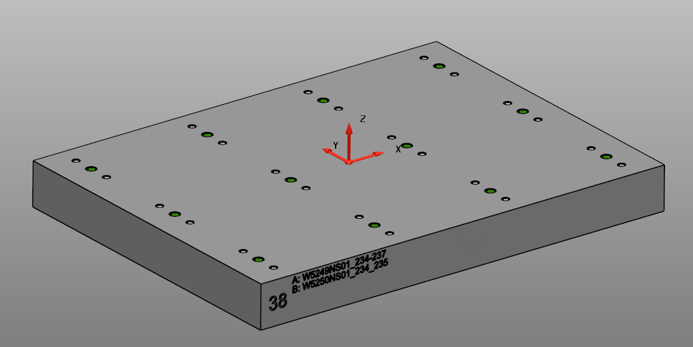
 | B: W5250NS01_234-235

